【記入例
記入例

①特徴を表す表題を記入
②業務・工事を選択

③活用目的を選択
（複数ある場合は複数選択）
※「②業務・工事」を選択後に選択可
CASE |  | 00 | 維持管理目的とした効率的な属性情報の管理 |  |  |  |  | 業務
活用目的 | 義務項目

 | 推奨項目 |  | 維持管理へのデータの引継

【想定された課題】
・◯◯港◯◯地区ふ頭整備事業は、進行中のプロジェクトであり、過年度において複数の業務が実施済であり、引き続き業務・工事が実施されるため、成果品を一元管理する必要がある。 ・構造形式が多岐にわたるため、維持管理において必要な情報を整理し、蓄積していくことが課題である。

④課題の概要を記入

⑤活用内容・創意工夫の概要を記入
【BIM/CIMの活用内容・創意工夫】
・維持管理において必要となる情報を整理し、蓄積・参照するための「管理情報」を設定。管理情報は、メイン管理フォルダ「測量・調査」「設計」「施工」「維持管理」の4つの段階ごとに外部参照する。 ・施設ごとにまとめて属性情報を付与することで、効果的に情報を更新・追加できるモデルとした。

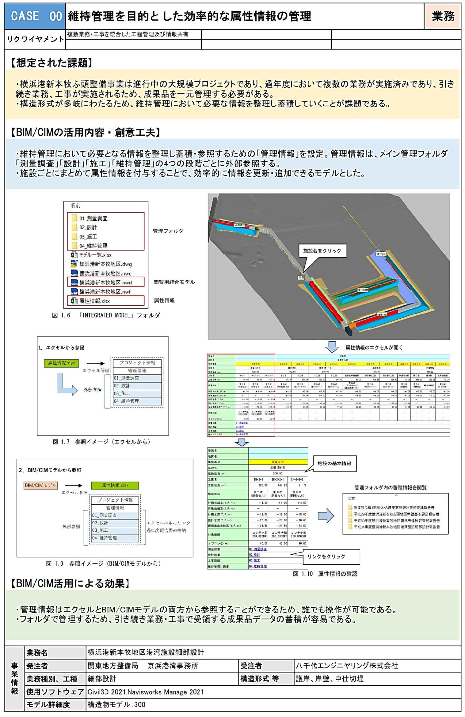
⑥「⑤活用内容・創意工夫」の代表的な図表等を記入（貼付等）

【BIM/CIM活用による効果】

業務・工事の概要を記入
（発注者、業務種別・工種は、リストから選択）

事業情報 | 業務名 |  |  | 令和２年度 ◯◯港◯◯地区港湾施設細部設計
 | 発注者 |  |  | ◯◯地方整備局 | ◯◯港湾事務所 | 受注者 | ◯◯設計株式会社
 | 業務種別、工種 |  |  | 細部設計 |  | 構造形式 等
 | 使用ソフトウェア |  |  | Civil3D 2021, Navisworks Manage 2021
 | モデル詳細度 |  |  | l構造物モデル：300

